CEE Equity
CENTRAL AND EASTERN EUROPEAN EQUITY

CHARAKTERISTIKA FONDU
STRUKTURA FONDU
40,00% finanční služby | 40.00%
4,70% spotřeba - cyklická | 4.70%
5,30% materiály | 5.30%
3,40% spotřeba - necyklická | 3.40%
4,50% komunikační služby | 4.50%
3,40% hotovost | 3.40%
12,70% utility | 12.70%
6,60% ostatní | 6.60%
19,50% energetika | 19.50%
Název fondu: | Central and Eastern European Equity

AKCIOVÝ FOND
Investiční manažer: | Generali Investments Partners S.p.A.
Hodnota fondu: | 77,41 mEUR
Počátek obchodování: | 2004-04-23
Investiční cíl: Fond investuje především do akcií společností, které leží či mají největší příjmy z operací ve střední a východní Evropě a jsou kótované na burzách členů CEE. Investičním cílem je dosáhnout dlouhodobý růst investovaného kapitálu a překonat výkonnost benchmarku (který je MSCI EFM Selected Countries Special Weighted – Net Total Return Index).

POPLATKY GENERALI ČESKÁ POJIŠŤOVNA A.S.*
TOP 10
GENERALI INVESTMENTS LUXEMBOURG SA
Rozdíl mezi nákupním a prodejním kurzem podílových jednotek: | Běžné/jednorázové pojistné: 5 %/0 % Mimořádné pojistné 2% resp. 3 %** | Společnost |  |  | % v portfoliu | Sektor
Částečný odkup: | 0,25 % z odkoupené částky, minimálně však 50 Kč a maximálně 500 Kč | POLSKI KONCERN NAFTOWY ORLEN |  |  | 9.54 | energie
Poplatky za přemístění: | V každém poj. roce 2 zdarma, jinak 0,25 % akt. hodnoty přemístěných jednotek, min. 50 Kč a max. 500 Kč. | CEZ AS (CEZ CK) |  |  | 8.14 | utiliy
Poplatky za správu fondu***: | 2 % p.a. | PKO Bank Polski SA (PKO PW) |  |  | 6.78 | finanční služby
* výtah ze sazebníku poplatků k IŽP týkající se fondů, v případě rozdílů platí sazebník poplatků |  | POWSZECHNY ZAKLAD UBEZPIECZE |  |  | 5.43 | finanční služby
** závisí na produktu *** náklady za správu fondu jsou započtené v NAV (t.j. v kurzu) |  | OTP BANK PLC (OTP HB) |  |  | 5.21 | finanční služby
KOMENTÁŘ K TRHU
KOMENTÁR TRHU
KOMENTÁŘ TRHU
KOMENTÁŘ TRHU
VÝKONNOST FONDU
 |  | DINO POLSKA SA (DNP PW) |  |  | 4.45 | spotřeba - cyklická
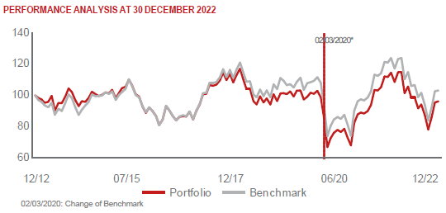 |  | KGHM POLSKA MIEDZ SA (KGH PW) |  |  | 4.22 | materiály
 |  | BANK PEKAO SA (PEO PW) |  |  | 4.09 | finanční služby
 |  | BANCA TRANSILVANIA SA (TLV RE) |  |  | 4.03 | finanční služby
 |  | Komercni banka AS (KOMB CK) |  |  | 3.68 | finanční služby

STATISTIKY
 |  | STD | IR | TE | Rating Morningstar(4) |  | Quartile Morn.
 |  | 26.29% | 0.04% | 1.79% | x |  | x
 |  | (1) Standard Deviation (Směrodatná odchylka): míra rizika, volatilita výkonnosti fondu. (2) Information Ratio (Informační poměr): poměr průměrně dosaženého výnosu oproti odchylce od indexu. (3) Tracking Error: směrodatná odchylka rozdílu výkonnosti fondu a jeho benchmarku.

VÝKONNOST (EUR)

 |  | 1 měsíc (%) | YTD (%) |  | 1 rok (%) | od počátku (%)
Central and Eastern European Equity (ISIN: LU0145470703) |  | -0.28 | -15.48 |  | -15.48 | -30.16
Benchmark * |  | 0.51 | -16.33 |  | -16.19 | 73.80
Excess Return |  | -0.79 | 0.85 |  | 0.71 | -103.96
Prosinec 2022
* MSCI EFM Selected Countries Special Weighted – Net Total Return Index
Hodnota investice do podílových fondů může růst, klesat nebo stagnovat podle situace na finančních trzích. Minulé výnosy nejsou zárukou výnosů v budoucnu.

